利用上の注意
【政治資金収支報告書の様式ファイルの利用にあたっての注意事項】

・「表紙（その１）」から「支出目的書」まで、すべての様式が別シートになっています。
（以下の各様式名をクリックするか、画面下のタブで切り替えてください）
※様式名の左に「○」がついているものは、収入支出がない場合も作成する必要のある様式です。

○ | （その１）表紙
 | （その１裏）表紙・収入に関する各様式の記載に関する注意事項
○ | （その２）収支の総括表・収入項目別金額の内訳（党費又は会費、寄附）
 | （その３）機関紙誌の発行その他の事業による収入
 | （その４）借入金
 | （その５）本部又は支部（政治団体の設立届がなされているもの）から供与された交付金に係る収入
 | （その６）その他の収入
 | （その７）寄附の内訳
 | （その８）寄附のうち寄附のあっせんによるものの内訳
 | （その９）政党匿名寄附の内訳
 | （その１０）機関紙誌の発行その他の事業による収入のうち特定パーティーの対価に係る収入の内訳
 | （その１１）政治資金パーティーの対価に係る収入の内訳
 | （その１２）政治資金パーティーの対価に係る収入のうち対価の支払のあっせんによるものの内訳
 | （その１３）支出項目別金額の内訳
 | （その１３裏）支出に関する各様式の記載に関する注意事項
 | （その１４）経常経費（人件費を除く。）の内訳
 | （その１５）政治活動費の内訳
 | （その１６）本部又は支部（政治団体の設立届がなされているもの）に対して供与した交付金に係る支出の内訳
○ | （その１７）資産等の総括表
 | （その１７裏）資産等に関する各様式の記載に関する注意事項
 | （その１８）資産等の項目別内訳
 | （その１９）不動産の利用の現況
○ | （その２０）宣誓書
 | （第１５号様式）領収書等を徴しがたかった支出の明細書
 | （第１６号様式）振込明細書に係る支出目的書

・黄色いセルには計算式を入れてありますが、同じ様式を複数枚作成する場合は、シートをコピーの上、「合計」欄の計算式を訂正（又は削除）してください。
また、各シート間で集計する計算式は入っていません。

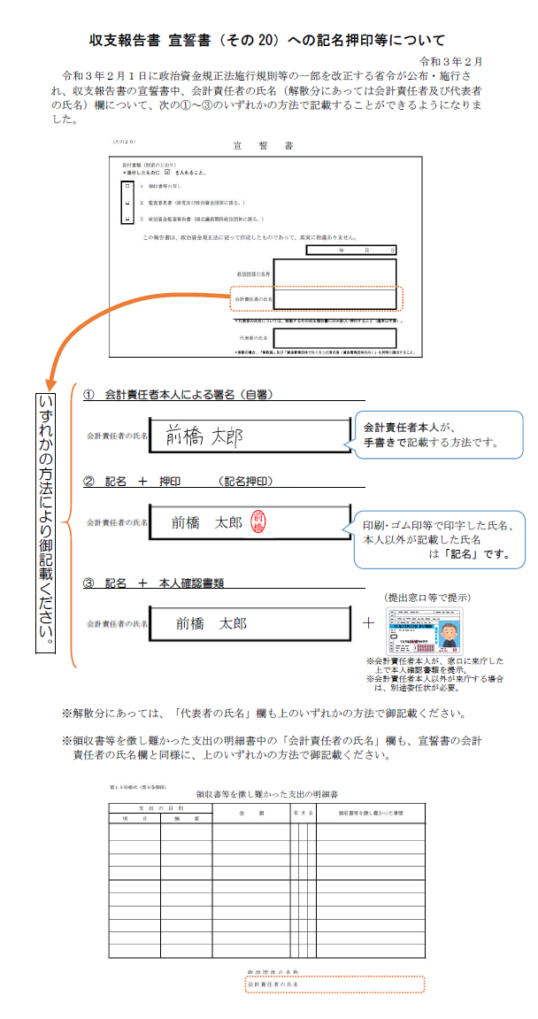

【記載例】その20
【記載例】
（その２０） |  |  | 宣 誓 書

 | 添付書類 (別添のとおり)
 | ＊添付したものに R を入れること。

 | □ | １ 領収書等の写し

 | □ | ２ 監査意見書 (政党及び政治資金団体に限る。)

 | □ | ３ 政治資金監査報告書 (国会議員関係政治団体に限る。)

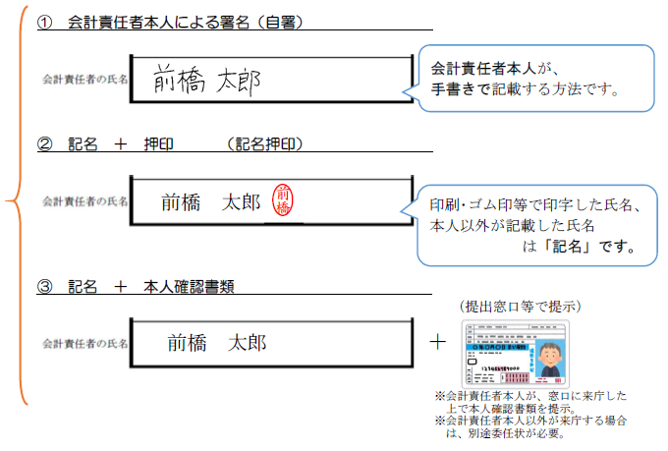
会計責任者の氏名欄（解散分にあっては、会計責任者の氏名欄及び代表者の氏名欄）は、次の①～③のいずれかの方法で記載してください。
 |  | この報告書は、政治資金規正法に従って作成したものであって、真実に相違ありません。

 |  |  |  |  | 令和 ● 年 ● 月 ● 日

 |  |  |  | 政治団体の名称 | 前橋太郎後援会

前橋
 |  |  |  | 会計責任者の氏名 | 前橋 太郎

 |  |  |  | 代表者の氏名 （解散時のみ記入）

１ | 会計責任者本人が提出する場合にあっては本人確認書類の提示又は提出を、その代理人が提出する場合にあっては当該代理人の権限を証する書面及び本人確認書類の提示又は提出を行うこと。ただし、会計責任者本人の署名その他の措置を講ずる場合は、この限りでない。
２ | 政治団体の解散に伴う報告書の場合は、会計責任者の氏名の他、代表者の氏名を記載すること。また、代表者及び会計責任者本人が提出する場合にあつては本人確認書類の提示又は提出を、これらの者の代理人が提出する場合にあつては当該代理人の権限を証する書面及び本人確認書類の提示又は提出を行うこと。ただし、代表者及び会計責任者本人の署名その他の措置を講ずる場合は、この限りでない。

【記載例】徴難明細書
【記載例】
 | 第１５号様式 (第９条関係)
 | 領収書等を徴し難かった支出の明細書

 | 支 出 の 目 的
 | 項 目 | 摘 要 | 金 額 | 年 月 日 | 領収書等を徴し難かった事情
 | 組織活動費 | 印刷代 | 55,000 | R●.●.● | 口座振込のため

会計責任者の氏名欄は、次の①～③のいずれかの方法で記載してください。

 |  |  |  | 政治団体の名称 | 前橋太郎後援会
前橋
 |  |  |  | 会計責任者の氏名 | 前橋 太郎
（備考）
会計責任者本人が提出する場合にあっては本人確認書類の提示又は提出を、その代理人が提出する場合にあっては当該代理人の権限を証する書面及び本人確認書類の提示又は提出を行ってください。ただし、会計責任者本人の署名その他の措置を講ずる場合は、この限りではありません。

